3
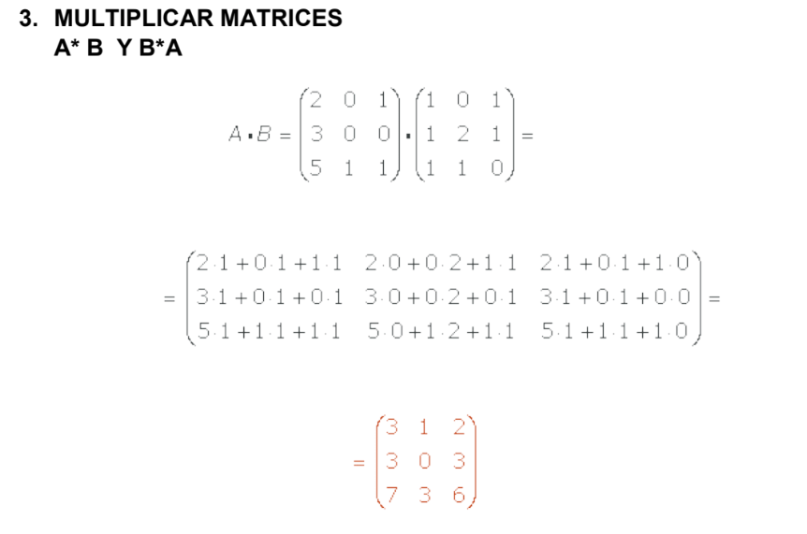

 | 2 | 0 | 1 |  | 1 | 0 | 1
A = | 3 | 0 | 0 | B = | 1 | 2 | 1
 | 5 | 1 | 1 |  | 1 | 1 | 0

 |  |  | 3 | 1 | 2
 |  | A * B = | 3 | 0 | 3
 |  |  | 7 | 3 | 6

4
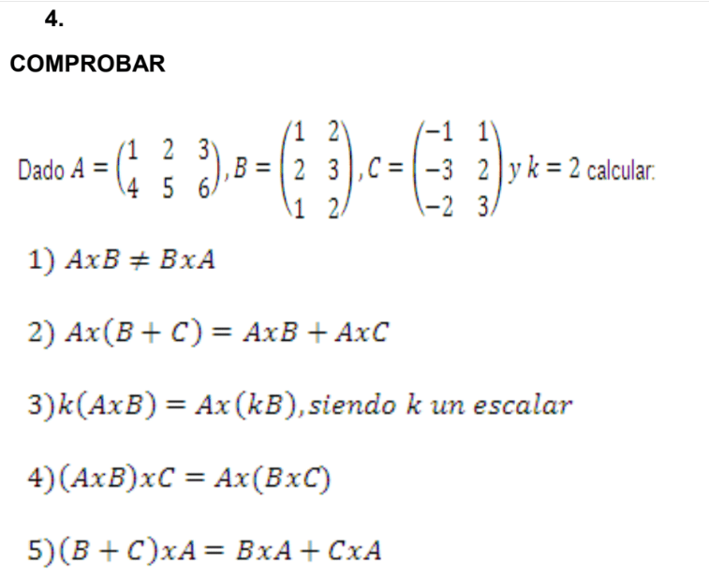

 | A= | 1 | 2 | 3 |  | B= | 1 | 2 | C= | -1 | 1 | K= | 2
 |  | 4 | 5 | 6 |  |  | 2 | 3 |  | -3 | 2
 |  |  |  |  |  |  | 1 | 2 |  | -2 | 3

1) | A*B | 8 | 14 |  | <> | B*A | 9 | 12
 |  | 20 | 35 |  |  |  | 14 | 19

2) | A(B + C) | -5 | 28 |  | = | A*B+A*C | -5 | 28
 |  | -11 | 67 |  |  |  | -11 | 67

3) | K(A*B) | 16 | 28 |  | = | A(K*B) | 16 | 28
 |  | 40 | 70 |  |  |  | 40 | 70

4) | (A*B)C | #VALUE! | #VALUE! |  | = | A(B*C) | #VALUE! | #VALUE! | No se pueden multiplicar
 |  | #VALUE! | #VALUE! |  |  |  | #VALUE! | #VALUE!

5) | (B + C)A | 12 | 15 |  | = | B*A + C*A | 12 | 15
 |  | 19 | 23 |  |  |  | 19 | 23

